Try-Out
Unfallrisiko für Unfall mit Todesfolge |  |  | Fahrzeugbestand 2018 |  | Anteil

Auto + LKW + … | 1.2077294686E-09 |  | Autos + LKW +… | 4623952 | 0.86131268844

Motorrad | 3.0303030303E-08 |  | Motorräder | 744542 | 0.13868731156

Fahrrad | 1.3698630137E-08
 |  |  | Tot Fahrzeuge: | 5368494 | 1

$γ_{MIV,c}$ =
$$\frac{{Unfall}_{c}}{Pkm}$$
 |  |  |  |  |  | 1.5678257064E-06
 | 5.24E-09 |  | Unfallstatistik 2019 |  | Anteil

$$γ_{MIV,b}\text{ = }$$
$$\frac{{Unfall}_{b}}{Pkm}$$
 |  | Todesfolge: |  | 179 | 0.0033440442385 | 4.0964261116E-06
 | 1.01E-07
 |  | Schwerverletzte |  | 3454 | 0.0645270
$$γ_{MIV,a} \text{=}$$
$$\frac{{Unfall}_{a}}{Pkm}$$
 | 1.46E-06 | Sachschaden und leichtverletze: |  | 49895 | 0.93212897923

 |  | Tot. Unfälle: |  | 53528 | 1

$$γ_{Velo,c}\text{ = }$$
$$\frac{{Unfall}_{c}}{Pkm}$$
 |  |  |  |  |  | 525600
 | 1.37E-08

$$γ_{Velo,b}\text{ = }$$
$$\frac{{Unfall}_{b}}{Pkm}$$
 | 2.64E-07

$$γ_{Velo,a} \text{=}$$
$$\frac{{Unfall}_{a}}{Pkm}$$
 | 3.82E-06

Risikoschätzung
Unfallrisiken für Unfälle der Typen a, b und c
Berechnung anhand angegebener Quellen in Kapitel 4.2.3

Unfallzahlen der Schweiz für 2019:
Quelle:
Strassenverkehrsunfall-Statistik
Übersicht: Unfallfolgen
ganze Schweiz; 2010 - 2019
 |  |  |  |  |  | 0.046153846154

Todesfall pro Personekilometer gemäss
Risikovergleich ausgewählter Landesverkehrsmittel 2008-2017, BFS, 2019

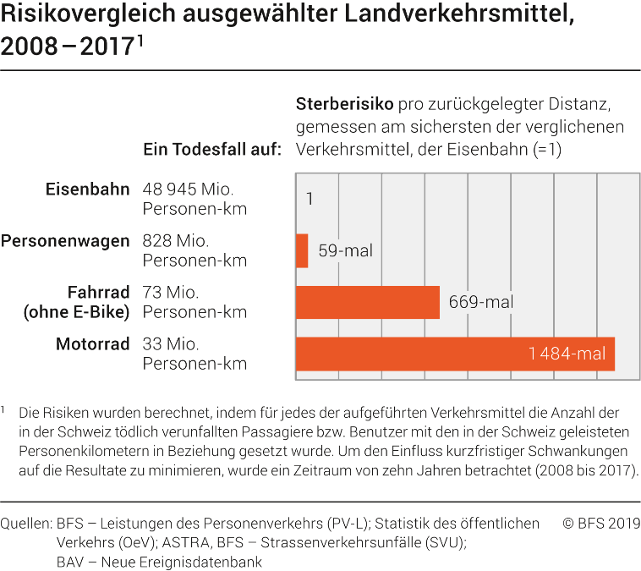
Unfälle mit Todefolge [c] pro Personenkilometer |  |  | Unfälle mit Getöteten [c] | 179 | 0.3%

Zustand 2 (Sensitivitätsanalyse)
Erhöhung Unfallrisiko (Velo) um:
Auto |  | 1.2077294686E-09 | Unfälle mit Schwerverletzte [b] | 3454 | 6.5%

$$\frac{{Unfall}_{n}}{Pkm}$$
Velo |  | 1.3698630137E-08 | Sachschaden und Leichtverletzten [a] | 49895 | 93.2%
 |  |  |  |  |  |  | Variante 1 | Variante 2 | Variante 3
Motorrad |  | 3.0303030303E-08 | Tot. Unfälle: | 53528 |  |  | 0% | 50% | 0%
$γ_{Velo,c}$ =
 |  |  |  |  |  | 1.37E-08 | 1.37E-08 | 2.05E-08 | 1.37E-08
$$γ_{Velo,b}\text{ = }$$
$$\frac{{Unfall}_{b}}{Pkm}$$
$$γ_{Velo,b}\text{ = }$$
$$γ_{Velo,a} \text{=}$$
 |  |  | 2.64E-07 |  |  | 2.64E-07 | 2.64E-07 | 3.96E-07 | 2.64E-07
$$\frac{{Unfall}_{c}}{Pkm}$$
1.37E-08 |  |  |  |  |  | 3.82E-06 | 3.82E-06 | 5.73E-06 | 3.82E-06
$γ_{Velo,c}$ =
$$γ_{Velo,a} \text{=}$$
$$\frac{{Unfall}_{a}}{Pkm}$$
 |  |  | 3.82E-06 |  |  |  | Reduktion Unfallrisiko (MIV):
$γ_{MIV,c}$ =
 |  |  |  |  |  | 5.24E-09 | - | - | 2.62E-09
$$γ_{MIV,b}\text{ = }$$
 |  |  |  |  |  | 1.01E-07 | - | - | 5.06E-08
$$\frac{{Unfall}_{c}}{Pkm}$$
$$γ_{MIV,b}\text{ = }$$
$$\frac{{Unfall}_{b}}{Pkm}$$
$$γ_{MIV,a} \text{=}$$
5.24E-09 |  |  | 1.01E-07 |  |  | 1.46E-06 | - | - | 7.31E-07
$γ_{MIV,c}$ =
 |  |  |  |  |  |  | 0% | 0% | 50%
$$γ_{MIV,a} \text{=}$$
$$\frac{{Unfall}_{a}}{Pkm}$$
 |  |  | 1.46E-06

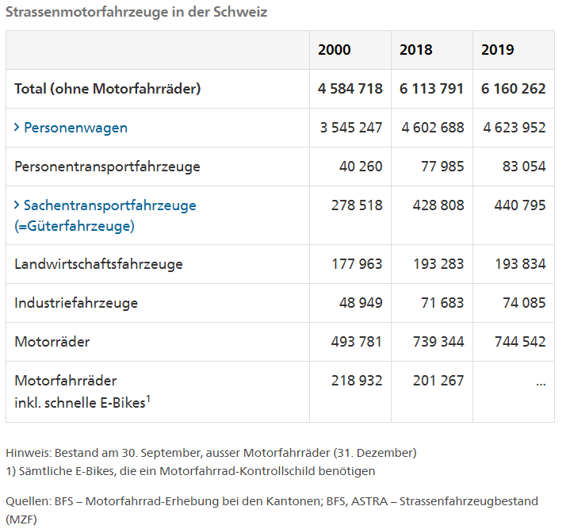
Strassenmotorfahrzeuge in der Schweiz gemäss
BFS – Motorfahrrad-Erhebung bei den Kantonen; BFS, ASTRA – Strassenfahrzeugbestand (MZF)
 |  | Anteil[%]
Auto | 4623952 | 86%

Motorräder | 744542 | 14%

Total | 5368494 | 100%

